No1,2
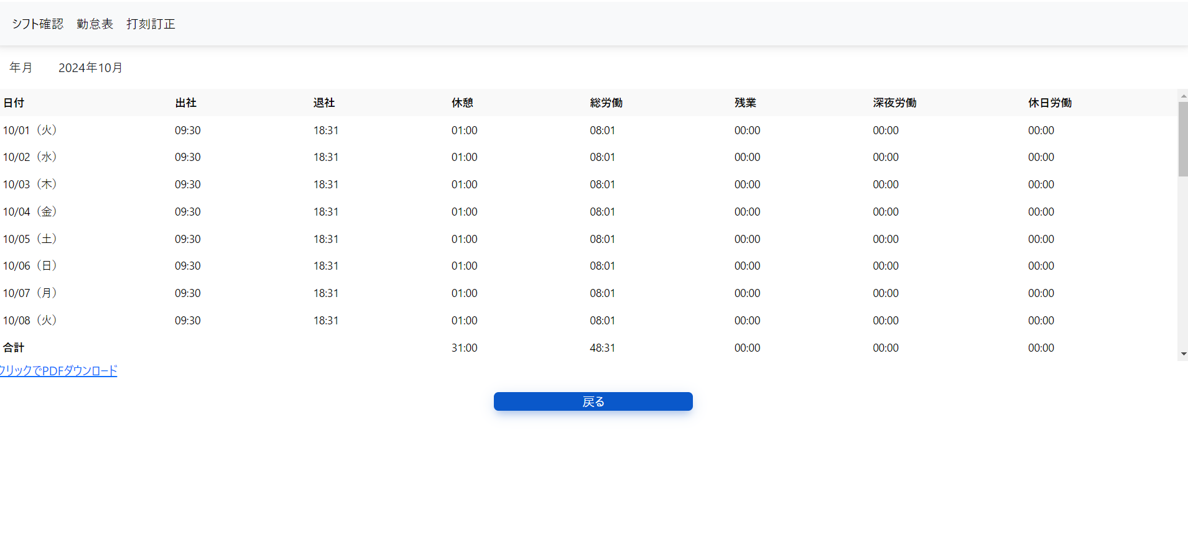
①デザインが初期値（適応されていない）状態のため、
黒枠を付ける等Inputボックスとわかるように修正する。

②Gridの縦サイズを最大限、下部へ拡大する。

